상품제안서
재생가죽 코스터 컵받침 | 상품코드: S21423

 |  |  |  |  |  |  | 02-713-8555 | www.synergygift.co.kr
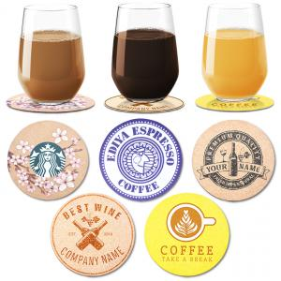

【상세/제작정보】 | <p><span style="font-size: 14pt;">※ 운임비 별도 발생 됩니다.</span></p>

【인쇄/포장옵션】 | 실크, 불박, 풀칼라 / OPP(비닐)

【공급단가】 | 수량 | 300~ | 1,000~ | 3,000~ | 10,000~ | 20,000~
*VAT별도 | M사이즈 | 910원 | 710원 | 590원 | 540원 | 520원
 | L사이즈 | 1,040원 | 830원 | 700원 | 650원 | 630원

【상품 URL】 | https://www.synergygift.co.kr:443/src/goods_detail.php?gdno=21423

